Regras
[APSFW0502] Gestão de perfil de acesso

Tela com título: Gestão de perfil de acesso
Trilha: | Início - Painel administrador - Gestão de perfil de acesso
Código de tela: | [APSFW0502]
Perfil de acesso: | Usuário com perfil Administrador
Seção: | Perfil nome_do_perfil
 | Para cada perfil abaixo:
 | Consulta tudo
 | Consulta somente não bloqueados
 | Consulta somente resumo de perfil não bloqueado
 | Gerente
 | Supervisor
 | Inspetor
 | Administrador
 | Comitê
Protótipo versão vigente:
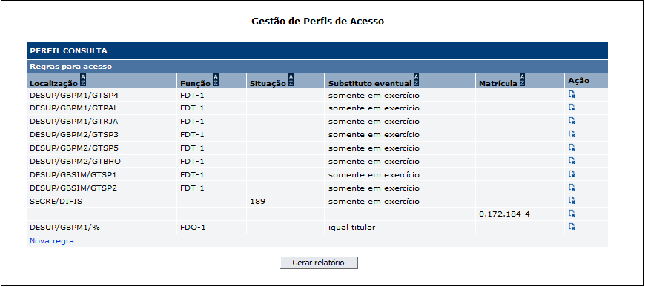

 |  | Comandos disponíveis:
 |  | Nome | Objetivo | Observações
 |  | Resultado da consulta | Exibir as regras que se aplicam ao perfil de acesso selecionado na tela anterior (Painel do administrador)
 |  | Ordenação de colunas | Comando de ordenação para as colunas da seção
 |  | Incluir nova regra | Incluir nova regra para o perfil de acesso selecionado na tela anterior (Painel do administrador) | Exibe a tela que permite a inclusão da nova regra.
 |  | Excluir regra | Excluir regra | Exclusão física . Ao excluir regra exibir mensagem: Regra de perfil de acesso excluída com sucesso.
 |  | Gerar relatório | Gerar relatório PDF com os dados dos usuário que participam das regras exibidas. | Relatório com Nome, localização e função de todos os usuários que pertencem ao conjunto de regras - Faz parte de outra estória.

Tela : Incluir regra para o perfil de acesso (Não exibir título na tela)

Trilha: | Início - Painel administrador - Gestão de perfil de acesso - Incluir nova regra (Não exibir trilha na tela)
Código de tela: | Não se aplica

 |  | Dados básicos de uma regra de perfil:
 |  | Pelo menos um campo deve estar preenchido.
 |  | Não haverá teste de compatibilidade entre as regras.
 |  | O usuário com perfil Administrador poderá incluir regra que retira dele o acesso a aplicação.
 |  | Se o usuário logado na aplicação tiver mais de um perfil de acesso, exibir a tela de acordo com a prioridade do menu:
 |  | 1. Gerente 2. Supervisor 3. Inspetor 4. Consulta 5. Administrador 6. Comitê
 |  | Nome | Objetivo | Domínio | Obrigatório? | Observações
 |  | Localização | Localização para a qual a regra será aplicada | Localizações do banco central registradas no BcPessoa. | Não | N/A
 |  | Localizações subordinadas | Indicar se a regra se aplica ou não a localizções abaixo da localização | Sim - se aplica. Não - não se aplica. | Editável apenas se for informado uma localização. Obrigatório apenas se for informado uma localização. Valor default Não. | N/A
 |  | Função | Função para a qual a regra será aplicada | Funções do banco central registradas no BcPessoa. | Não | N/A
 |  | Incluir substituto eventual | Caso exista um substituto eventual para a função, indicar se o substituto eventual tem o mesmo acesso do titular da função mesmo que não esteja em exercício, somente quando está em exercício, não tenho o mesmo acesso do titular. | 1 - Sempre- o substituto eventual tem o mesmo acesso do titular da função. 2 - Quando em exercício - o substituto eventual quando em exercício tem o mesmo acesso do titular da função. 3 - Nunca - o substituto eventual nunca tem o mesmo acesso do titular da função. | Editável apenas se for informado uma função. Obrigatório apenas se for informado uma função. | N/A
 |  | Situação | Situação para a qual a regra será aplicada | Situação do banco central registradas no BcPessoa. Exemplo: ativo, aposentado, falecido, etc Trazer todas as situações existentes, priorizando as duas situações abaixo, nessa ordem: - 189 (ativo diretor); - 190 (não funcionário – diretor). Aguardando validação do usuário | Não | N/A
 |  | Matrícula | Matrícula para a qual a regra será aplicada | Matrícula do banco central registradas no BcPessoa. | Não | N/A

 |  | Comandos disponíveis:
 |  | Observação: não haverá o comandos de pesquisar localização e matrícula (lupas)
 |  | Nome | Objetivo | Observações
 |  | Incluir regra | Incluir uma nova regra | Pelo menos um campo deve ser preenchido. Valores informados devem ser válidos. Valores informados não precisam ser compatíveis. Ao incluir uma nova regra voltar para a tela [APSFW0502] Gestão de perfil de acesso e exbir mensagem: Regra de perfil de acesso incluída com sucesso.
 |  | Voltar sem incluir | Voltar para a tela anterior sem incluir nova regra | Volta para tela [APSFW0502] Gestão de perfil de acesso sem incluir nova regra.
 |  | Fechar janela | Fechar janela incluir nova regra | Fecha janela incluir nova regra

Protótipo versão inicial:

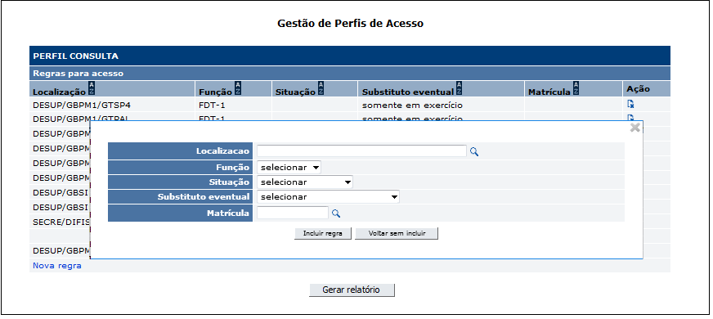

Protótipo versão vigente:
 |  |  |  | X
 |  | Regra

 |  | Localização | DEINF
 |  | Localizações subordinadas | o Sim o Não

 |  | Função | ¯
 |  | Incluir substituto eventual | ¯

 |  | Situação | ¯
 |  | Matrícula

 |  |  | Incluir regra | Voltar sem incluir

Cenários de teste

Agrupar a maior quantidade de itens de teste no mesmo teste.

Negócio:

 |  | Realizar os testes abaixo para usuário com perfil: | Administrador

Caso de teste | Tipo | Cenário | Resultado | Mensagem
C004 | Sucesso | Acessar funcionalidade gestão de perfil de acesso para o perfil nome_do_perfil. Não há regras registradas para o perfil. | Permitir o acesso | "Nenhum registro que satisfaça os critérios de pesquisa foi encontrado."
C005 | Sucesso | Acessar funcionalidade gestão de perfil de acesso para cada opção de perfil existente no Painel do administrador. Considerando que há regras registradas para o perfil. | Permitir o acesso | N/A
C006 | Sucesso | Excluir uma regra existente. Um caso de teste para cada perfil: Consulta tudo Consulta somente não bloqueados Consulta somente resumo de perfil não bloqueado Gerente Supervisor Inspetor Administrador Comitê | Fazer a exclusão física. Exibir a mensagem de sucesso Conferir se a exclusão da regra foi aplicada corretamente às funcionalidades (procurar fazer testes com funcionalidade que incluir registros na base) da aplicação. Por enquanto, usar as seguintes funcionalidades: Supervisor - Incluir ciclo Inspetor - Editar ARC Administrador - Incluir regra de perfil | Regra de perfil de acesso excluída com sucesso. Funcionalidade nome_da_funcionalidade não autorizada para o perfil nome_do_perfil.
C007 | Sucesso | Incluir regra. Informar apenas: Localização ou Função ou Matrícula ou Situação ou Substituto eventual. Um caso de teste para cada perfil: Consulta tudo Consulta somente não bloqueados Consulta somente resumo de perfil não bloqueado Gerente Supervisor Inspetor Administrador Comitê | Incluir a regra. Exibir a mensagem de sucesso Conferir se a regra foi aplicada corretamente às funcionalidades da aplicação. Usuário pertence a pelo menos uma regra. Por enquanto, usar as seguintes funcionalidades: Supervisor - Incluir ciclo Inspetor - Editar ARC Administrador - Incluir regra de perfil | Regra de perfil de acesso incluída com sucesso.
C008 | Sucesso | Incluir regra. Informar apenas localização, função, situação, substituto eventual, matrícula Um caso de teste para cada perfil: Consulta tudo Consulta somente não bloqueados Consulta somente resumo de perfil não bloqueado Gerente Supervisor Inspetor Administrador Comitê | Incluir a regra. Exibir a mensagem de sucesso Conferir se a regra foi aplicada corretamente às funcionalidades da aplicação. Por enquanto, usar as seguintes funcionalidades: Supervisor - Incluir ciclo Inspetor - Editar ARC Administrador - Incluir regra de perfil | Regra de perfil de acesso incluída com sucesso.
C009 | Falha | Incluir regra. Informar apenas localização e não informar o campo Localizações subordinadas | Exibir a mensagem de erro. | Campo "Localizações subordinadas" é obrigatório.
C010 | Falha | Incluir regra. Informar apenas função e não informar o campo substituto eventual. | Exibir a mensagem de erro. | Campo "Substituo eventual" é obrigatório.

Web

 |  | Realizar os testes abaixo para usuário com perfil: | Gerente, Supervisor, Inspetor, Consulta, Comitê

Caso de teste | Tipo | Cenário | Resultado | Mensagem
C001 | Falha | Acessar a funcionalidade Gestão de perfil de acesso | Não permitir acesso. | Funcionalidade nome_da_funcionalidade não autorizada para o perfil nome_do_perfil.
C002 | Falha | Excluir uma regra existente para o perfil supervisor. | Não permitir acesso. | Funcionalidade nome_da_funcionalidade não autorizada para o perfil nome_do_perfil.
C003 | Falha | Incluir uma regra para o perfil supervisor. | Não permitir acesso. | Funcionalidade nome_da_funcionalidade não autorizada para o perfil nome_do_perfil.

Caso de teste | Tipo | Cenário | Resultado | Mensagem
C001 | Sucesso | Acessar funcionalidade gestão de perfil de acesso para o perfil nome_do_perfil. Não há regras registradas para o perfil. | Permitir o acesso. Conferir: O título da seção Perfil nome_do_perfil. Demais informações da tela: Título, código da tela, trilha, seções, colunas, botões de comandos, etc. | "Nenhum registro que satisfaça os critérios de pesquisa foi encontrado."
C002 | Sucesso | Acessar funcionalidade gestão de perfil de acesso para cada opção de perfil existente no Painel do administrador. Considerando que há regras registradas para o perfil. Um caso de teste para cada perfil: Consulta tudo Consulta somente não bloqueados Consulta somente resumo de perfil não bloqueado Gerente Supervisor Inspetor Administrador Comitê | Permitir o acesso. Exibir as regras registradas. Conferir: O título da seção Perfil nome_do_perfil. Demais informações da tela: Título, código da tela, trilha, seções, colunas, botões de comandos, etc. | N/A
C003 | Sucesso | Excluir uma regra existente para um dado perfil. Usar perfil supervisor | Fazer a exclusão física. Conferir se a exclusão da regra foi aplicada corretamente às funcionalidades da aplicação. Nos testes web validar a exibição do menu. | Regra de perfil de acesso excluída com sucesso.
C004 | Sucesso | Gerar relatório | Gerar relatório PDF com a usuários que pertencem ao subconjunto de regras selecionado | Não será implementada agora
C005 | Sucesso | Incluir nova regra | Exibe a tela que permite a inclusão da nova regra. Conferir: Dados da tela, combobox, etc | N/A
C006 | Falha | Incluir regra. Não informar valores para os campos | Exibir mensagem | Pelo menos um campo é de preenchimento obrigatório.
C007 | Falha | Incluir regra. Informar valores para os campos inválidos. | Exibir mensagem | Campo nome_do_campo inválido.
C008 | Sucesso | Incluir regra. Informar apenas: Localização ou Incluir subunidades ou Função ou Matrícula ou Situação ou Substituto eventual. Um caso de teste para um dado perfil. Um caso de teste para cada perfil: Consulta tudo Consulta somente não bloqueados Consulta somente resumo de perfil não bloqueado Gerente Supervisor Inspetor Administrador Comitê | Incluir a regra. Exibir a tela anterior [APSFW0502] Gestão de perfil de acesso Exibir a mensagem de sucesso Exibir a nova regra juntamente com as regras antigas Conferir se a regra foi aplicada corretamente às funcionalidades da aplicação. Por enquanto, usar as seguintes funcionalidades: Supervisor - Incluir ciclo Inspetor - Editar ARC Administrador - Incluir regra de perfil | Regra de perfil de acesso incluída com sucesso.
C009 | Sucesso | Incluir regra. Informar apenas localização, função, situação, substituto eventual, matrícula Um caso de teste para um dado perfil. Um caso de teste para cada perfil: Consulta tudo Consulta somente não bloqueados Consulta somente resumo de perfil não bloqueado Gerente Supervisor Inspetor Administrador Comitê | Incluir a regra. Exibir a tela anterior [APSFW0502] Gestão de perfil de acesso Exibir a mensagem de sucesso Exibir a nova regra juntamente com as regras antigas Conferir se a regra foi aplicada corretamente às funcionalidades da aplicação. Por enquanto, usar as seguintes funcionalidades: Supervisor - Incluir ciclo Inspetor - Editar ARC Administrador - Incluir regra de perfil | Regra de perfil de acesso incluída com sucesso.
C010 | Sucesso | Preencher os dados e acionar Voltar sem incluir. | Não incluir a regra. Exibir a tela anterior [APSFW0502] Gestão de perfil de acesso | N/A
C011 | Sucesso | Há um única regra registrada que corresponde à matrícula do usuário logado na aplicação ao perfil administrador. Excluir a regra. | Fazer a exclusão física. Conferir se a exclusão da regra foi aplicada corretamente às funcionalidades da aplicação. Ou seja, o usuário perde o acesso a aplicação (logout). | N/A
C012 | Sucesso | Há várias regras registradas: Regra 01 - corresponde à matrícula do usuário logado na aplicação ao perfil administrador. Regra 02 - corresponde à matrícula do usuário logado na aplicação ao perfil supervisor. Excluir a Regra 01. | Fazer a exclusão física. Conferir se a exclusão da regra foi aplicada corretamente às funcionalidades da aplicação. Ou seja, o usuário perderá o acesso a funcionalidade, mas não perderá o acesso a aplicação. | Funcionalidade não autorizada para o perfil nome_do_perfil.
C011 | Falha | Teste de concorrência. Há duas regras com a matrícula de dois usuários para o perfil Administrador. Usuário A com perfil Administrador aciona comando Nova regra para o perfil Supervisor. Usuário B com perfil Administrador aciona comando Excluir regra e remover o acesso do usuário A. Usuário A confirmar a inclusão da nova regra. | Não permitir acesso. | Funcionalidade nome_da_funcionalidade não autorizada para o perfil nome_do_perfil.
C012 | Falha | Incluir regra. Informar apenas função e não informar o campo substituto eventual. | Exibir a mensagem de erro. | Campo "Substituo eventual" é obrigatório.

